Sheet1
知ることでリスクを軽減

 | 洗い方（物理的刺激）

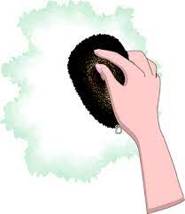
使用する化学成分 |  | 汚れ残り（感染源）
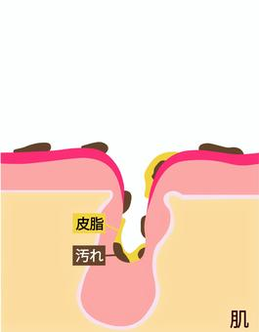
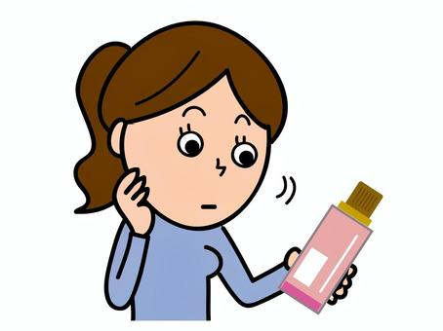

 | シャンプーのリスク

 |  | 乾燥（皮膚バリアのダメージ）

